Estadísticas
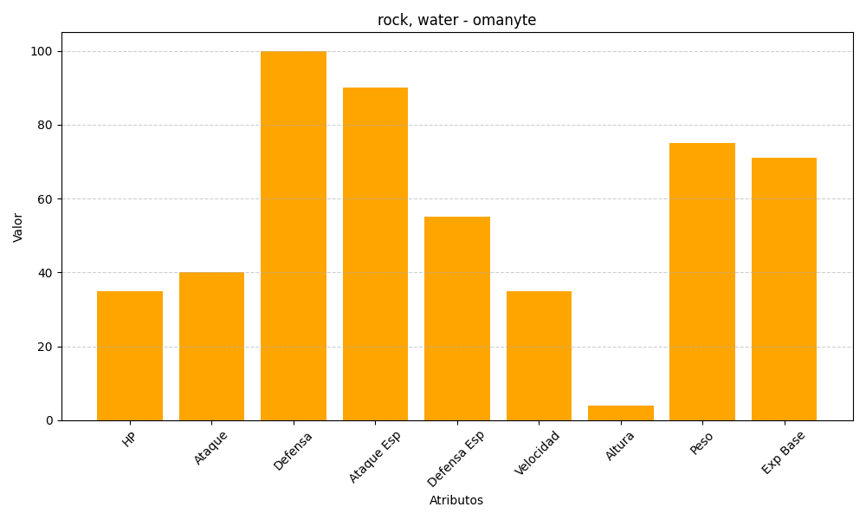
ID | Nombre | Tipo | HP | Ataque | Defensa | Ataque Especial | Defensa Especial | Velocidad | Altura | Peso | Experiencia Base
138 | omanyte | rock, water | 35 | 40 | 100 | 90 | 55 | 35 | 4 | 75 | 71

